Ejercicio_Video
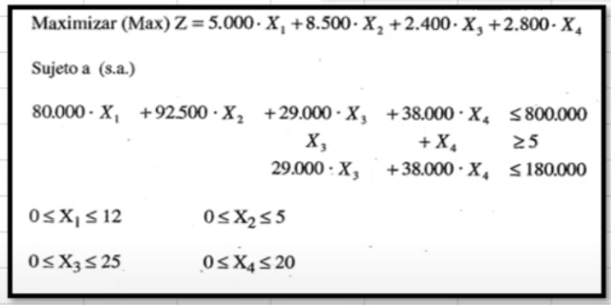
 | X1 | X2 | X3 | x4
 | 1.969 | 5.000 | 6.207 | 0.000 | Valor | Signo
R1 | 80,000.00 | 92,500.00 | 29,000.00 | 38,000.00 | 800,000.00 | ≤ | 800,000.00
R2 | 0.00 | 0.00 | 1.00 | 1.00 | 6.21 | ≥ | 5.00
R3 | 0.00 | 0.00 | 29,000.00 | 38,000.00 | 180,000.00 | ≤ | 180,000.00
R4 | 1.00 | 0.00 | 0.00 | 0.00 | 1.97 | ≤ | 12.00
R5 | 0.00 | 1.00 | 0.00 | 0.00 | 5.00 | ≤ | 5.00
R6 | 0.00 | 0.00 | 1.00 | 0.00 | 6.21 | ≤ | 25.00
R7 | 0.00 | 0.00 | 0.00 | 1.00 | 0.00 | ≤ | 20.00

 | 5,000.00 | 8,500.00 | 2,400.00 | 2,800.00 | 67,240.30

Dieta
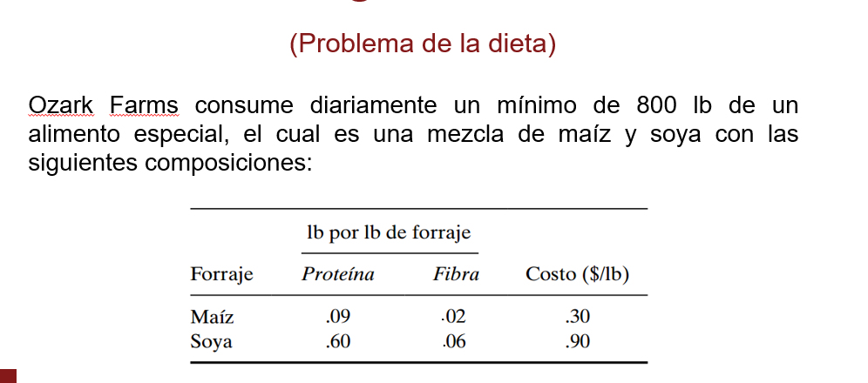
 | X1 | X2
 | 470.59 | 329.41 | Valor | Signo
R1 | 1.00 | 1.00 | 800.00 | ≥ | 800.00
R2 | 0.21 | -0.30 | 0.00 | ≤ | 0.00
R3 | 0.03 | -0.01 | 10.82 | ≥ | 0.00

Z | 0.30 | 0.90 | 437.65

Reddy
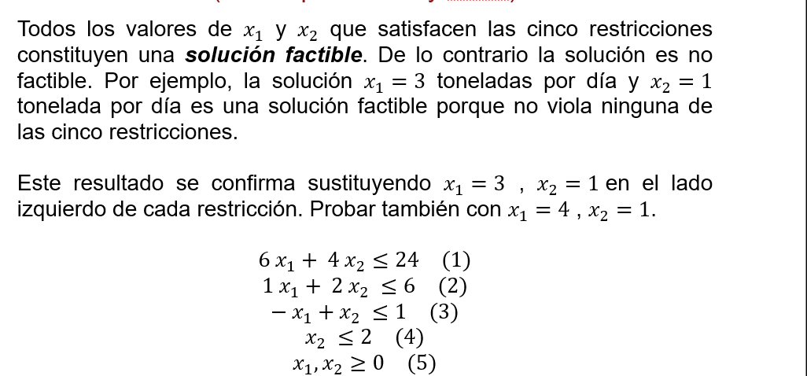
 | X1 | X2
 | 3.00 | 1.50 | Valor | Signo
R1 | 6.00 | 4.00 | 24.00 | ≤ | 24.00
R2 | 1.00 | 2.00 | 6.00 | ≤ | 6.00
R3 | -1.00 | 1.00 | -1.50 | ≤ | 1.00
R4 | 0.00 | 1.00 | 1.50 | ≤ | 2.00

Z | 5.00 | 4.00 | 21.00

Ejercicio_1
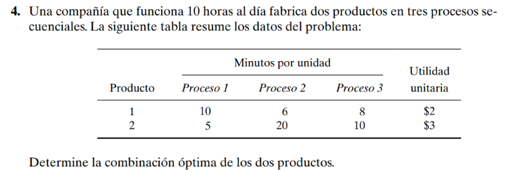
 | X1 | X2
 | 52.94 | 14.12 | Valor | Signo
R1 | 10.00 | 5.00 | 600.00 | ≤ | 600.00
R2 | 6.00 | 20.00 | 600.00 | ≤ | 600.00
R3 | 8.00 | 10.00 | 564.71 | ≤ | 600.00
R3
Z | 2.00 | 3.00 | 148.24
 |  |  |  |  |  | 10horas = 600minutos

Ejercicio_9
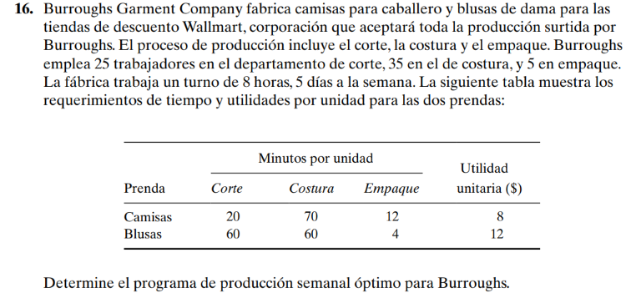
 | X1 | X2
 | 480.00 | 840.00 | Valor | Signo
R1 | 20.00 | 60.00 | 60000.00 | ≤ | 60000.00
R2 | 70.00 | 60.00 | 84000.00 | ≤ | 84000.00
R3 | 12.00 | 4.00 | 9120.00 | ≤ | 12000.00
Z | 8.00 | 12.00 | 13920.00

